验收
一. | 总览模块
 | 应当显示资源空间ID，用于用户设备信息地址请求，便于后期分库分表。

二. | 项目
 | 1. | 项目列表去掉分页，太丑且没必要

 | 2. | 新建项目，应当增加显示名，项目列表页显示显示名。

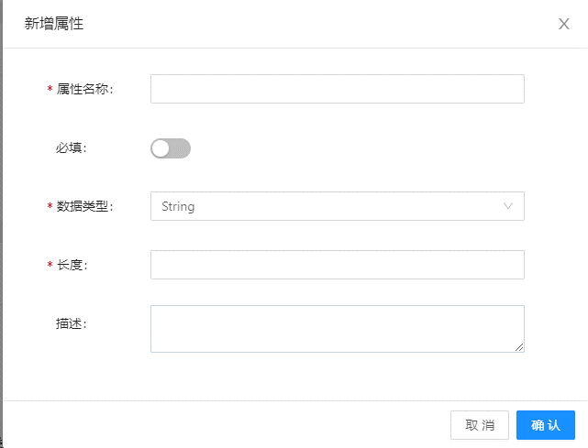
三. | 产品
 | 1. | 约束页面优化
 |  | a. | 原型图
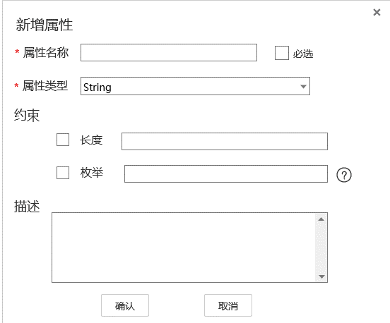
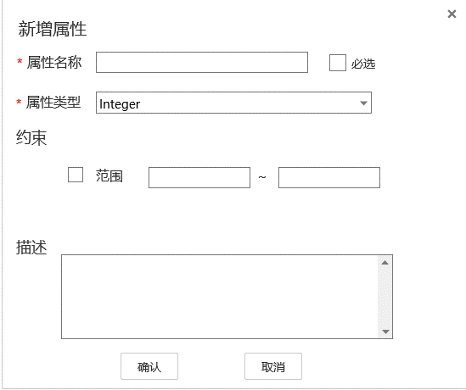

 |  | b. | 优化与变更
 |  |  | 1) | 约束部分，每条数据增加一个CheckBox
 |  |  | 2) | 枚举型约束，后面加个问号，用户鼠标移上去，显示帮助信息，"不同枚举值用;分隔"
 |  |  | 3) | 首次进入该界面，字符串类型没有显示枚举（BUG）
 |  | c. | 其他
 |  |  | 必选建议按文档中排版，当前的做法有些华而不实。

 | 2. | 新建产品优化
 |  | 1） | 增加产品显示名
 |  | 2） | 协议与数据格式逻辑拉取优化
 |  |  | 可用的协议类型和数据格式从后端拉取。
 |  |  | 数据格式绑定在协议下：
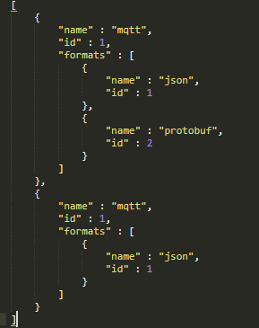

四. | 设备
 | 1. | 批量设备注册，Excel模板不支持Office打开(Bug)
 |  | 建议上传Json，让用户自己导出Json，但提供给用户导表工具。
 |  | 使用Json批量注册，可使项目拓展性更强。

五. | 群组
 | 1. | 删除群组逻辑优化
 |  | 删除群组节点，不需要先删除子群组，而是把这个群组节点和子群组全部删除
 | 2. | 绑定设备的搜索项，不支持模糊查询
 | 3. | 所有群组是根结点，点击后查不到子节点的数据
 | 4. | 群组点击中间节点，查询不到子群组的设备
 | 5. | 群组支持中文名

六. | 规则
 | 1. | 规则列表不应该看到其他人的规则
 | 2. | 规则名称要支持中文

七. | 主题订阅
 | 1. | 新增订阅应显示主题名称，不是主题Id
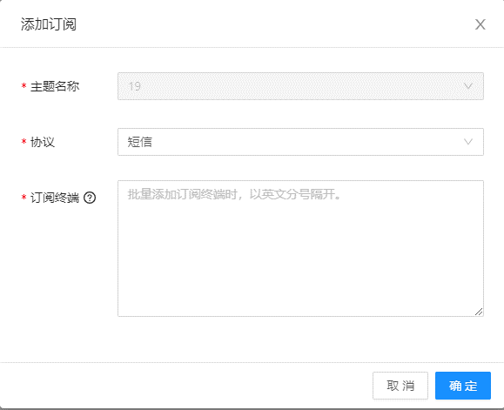

 | 2. | 批量订阅，使用分好分隔，没有生成多条订阅
 | 3. | 订阅列表不应看到其他人的订阅

八. | 其他
 | 1. | Id显示优化
 |  | Id自增显得十分不正是，建议Id从10亿开始自增，或者使用雪花算法，显示16进制的完整Long
 | 2. | 各模块逻辑名和显示名的问题
 |  | 如果没有显示名，那么逻辑名应支持中文。要么就要加上显示名。

总览
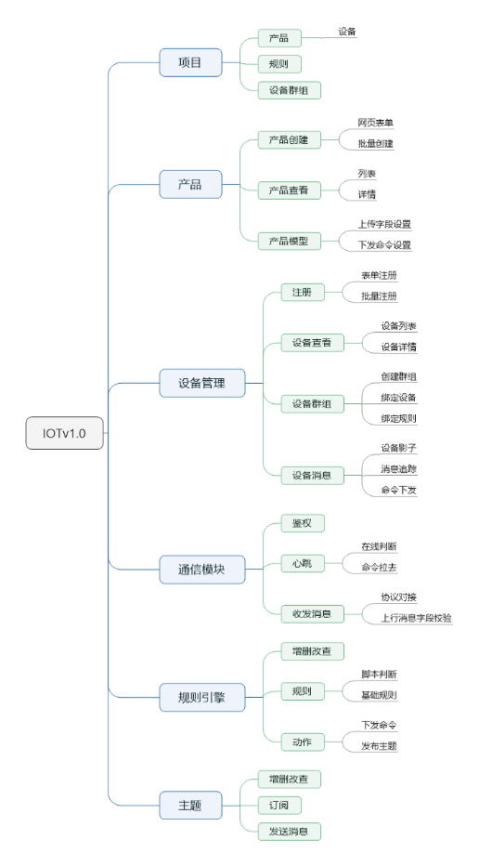
一. | 功能概述
 | 向用户展示各协议的域名，总体设置的项目、产品、设备、规则和主题数量
二. | UE概要图
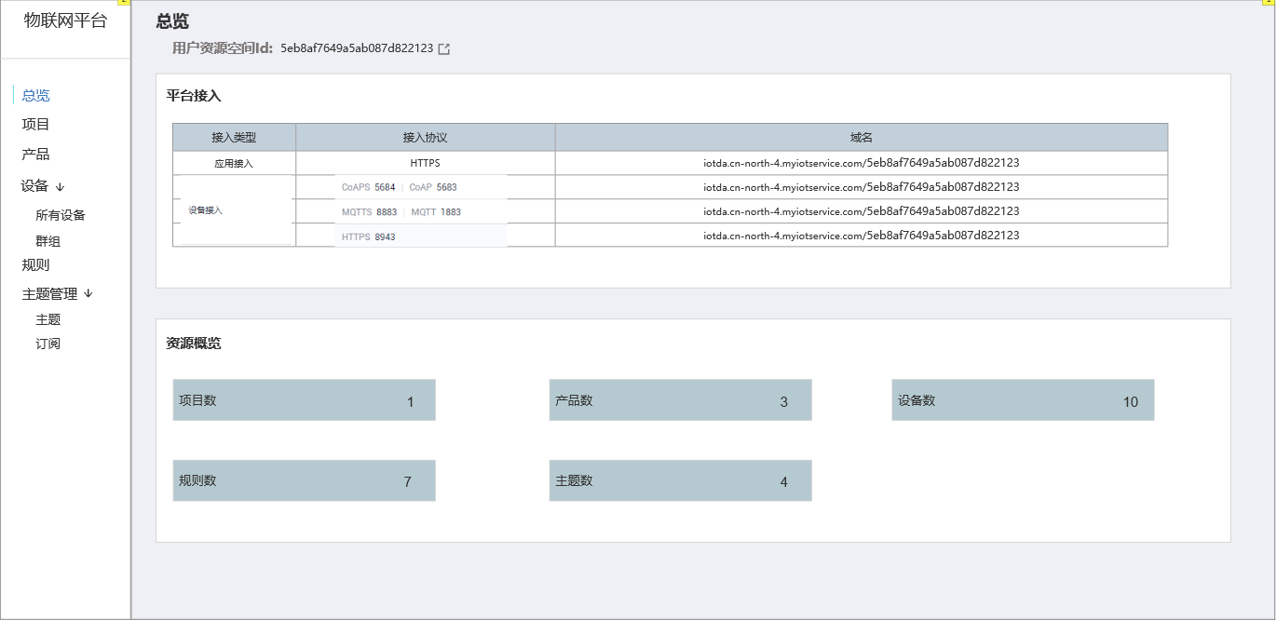

三. | 包含元素详述
 | 1. | 用户资源空间
 |  | 即用户ID，用于设备接入时，设定访问链接
 | 2. | 平台接入
 |  | 静态页面，告诉用户接入相关的信息
 | 3. | 资源概览
 |  | 显示当前创建的各资源的数量
 |  | 点击进入相应的模块

四. | v1阶段包含功能
 | v1阶段，IOT项目围绕着规则引擎来实现。
 | 用户通过在平台上注册设备，接入设备SDK，把设备与我们的后台连接。
 | 通过配置产品模型，设备群组，规则引擎，实现设备与设备间和设备与第三方后台间的联动，用较低成本实现一个物联网系统。

项目
一. | 功能概述
 | 项目是一个物联网产品的根结点。项目下可包含多个产品。同时，规则，主题，设备群组，都是项目下的模块。
 | 设备的物联在本平台中，只能在同一个项目中进行联通交互。(不同项目间的设备联动，在北向应用v2版本中实现)

二. | 项目列表
 | 1. | 原型图
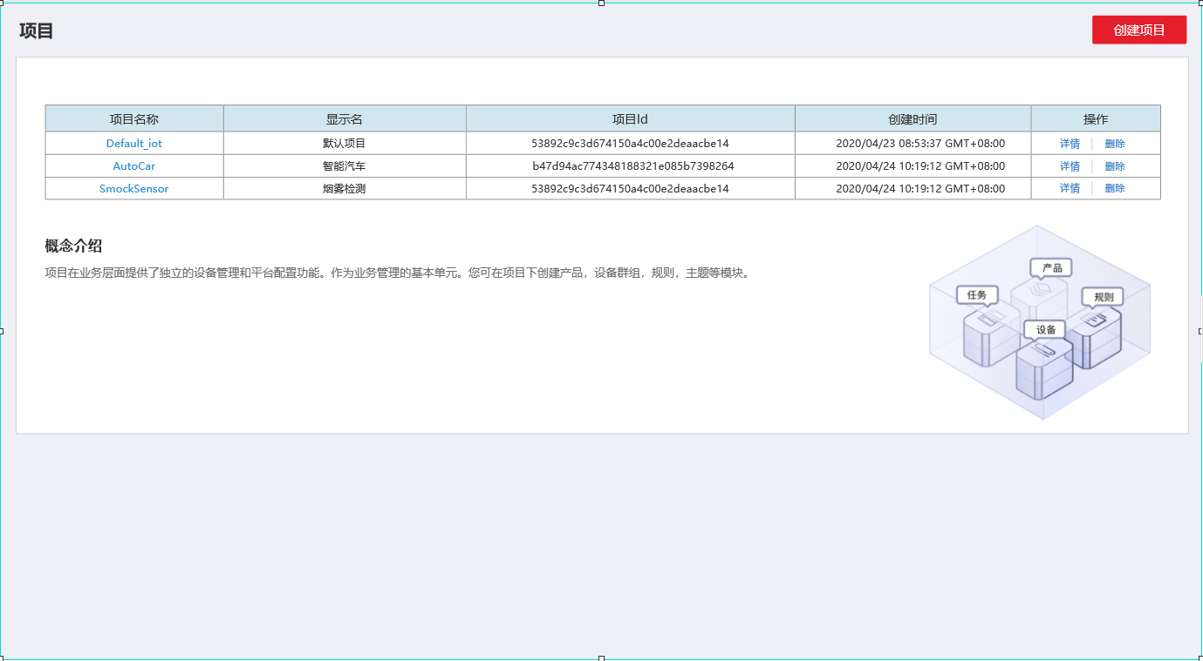

 | 2. | 包含元素和元素详解
 |  | a. | 创建项目按钮
 |  |  | 点击创建项目，弹出项目创建页面
 |  | b. | 项目列表
 |  |  | 包含项目名称，显示名，项目Id，创建时间，操作
 |  |  | 项目名称可点击，点击进入对应项目的详情页面。
 |  |  | 操作有详情和删除，点击产出需有弹框二次确认。
 |  | c. | 其他
 |  |  | 项目概念介绍，一个包含设备，群组，规则，主题的图标，以让用户直观的理解我们的系统。

三. | 项目详情
 | 1. | 原型图
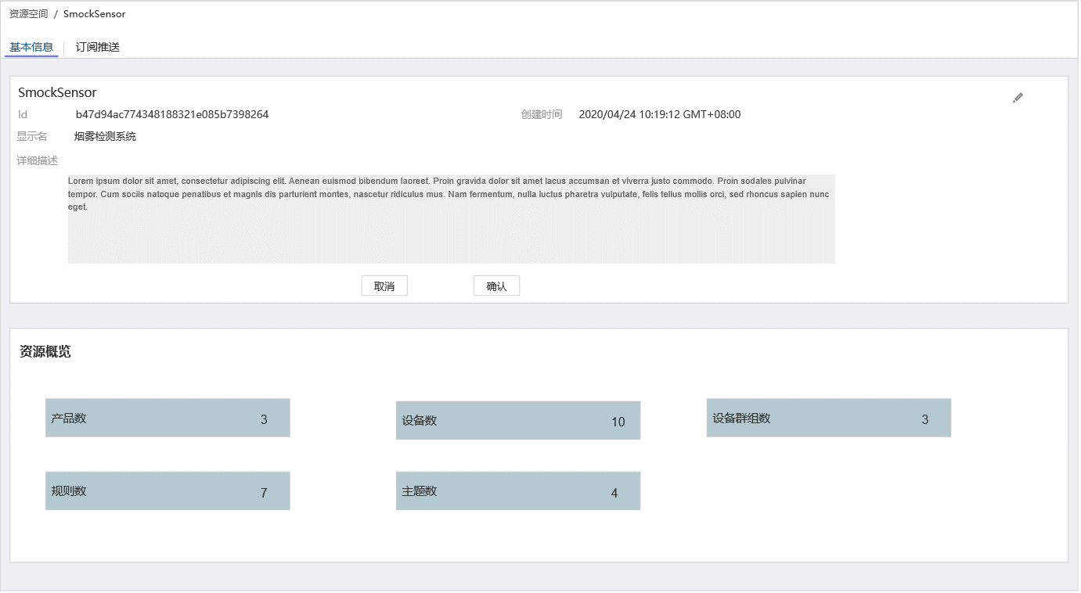

 | 2. | 包含元素和元素详解
 |  | 基本信息：
 |  |  | a. | 项目Id
 |  |  | b. | 创建时间
 |  |  | c. | 显示名
 |  |  | d. | 详细信息
 |  |  | e. | 编辑
 |  |  |  | 点击编辑按钮，编辑按钮消失，下发出现取消和确认按钮。详细信息和显示名变为可编辑。
 |  |  |  | 点击确认，保存信息，退出编辑状态，取消和确认按钮消失，编辑按钮出现。

四. | 新建项目
 | 1. | 原型图
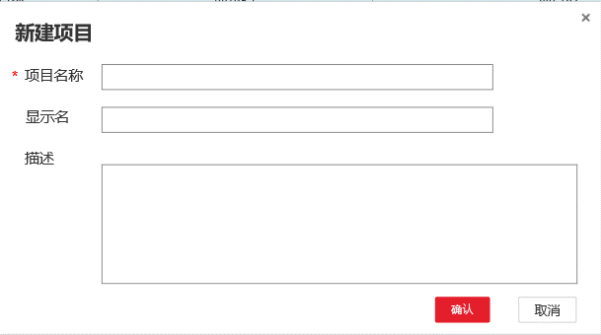

 | 2. | 包含元素和元素详解
 |  | a. | 项目名称
 |  |  | 必填，英文
 |  | b. | 显示名
 |  |  | 中文标题，用于显示，简要说明，可中文
 |  | c. | 描述
 |  |  | 项目的描述，可以考虑带滚动条
 |  | d. | 交互按钮
 |  |  | x，点击后关闭窗口
 |  |  | 确认，取消
 |  |  |  | 没填写时，确认置灰。
 |  |  |  | 填写项目名称后，确认亮起。
 |  |  |  | 点击取消退出窗口。
 |  |  |  | 点击确认则新建项目，而后关闭窗口。

产品页面
一. |  | 功能概述
 | 1. | 产品 介绍
 |  | 一个项目下有多个产品，每个产品定义了一个上行数据模型和下发命令数据模型
 | 2. | 功能关联
 |  | a. | 上行数据校验
 |  |  | 设备上传的数据，需要经过产品层数据模型的校验，才可以进入数据库
 |  | b. | 命令下发
 |  |  | 在命令下发页面，或在应用侧API处，可以对对应设备下发定义好的命令

二. |  | 设计目的
 | 对设备上传数据和下发数据的行为进行定义
 | 对设备的角色进行定义，用于规则引擎的做批量操作。

三. |  | 功能概览
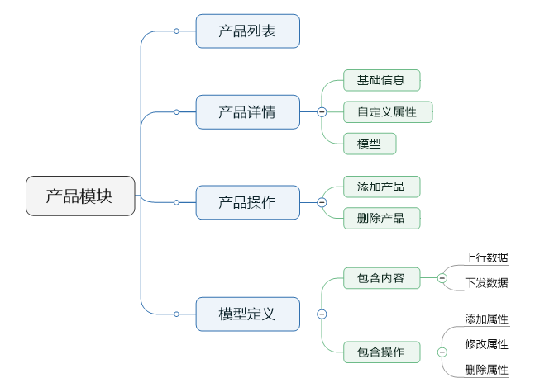

三. | 产品列表页面
 | 1. | 原型
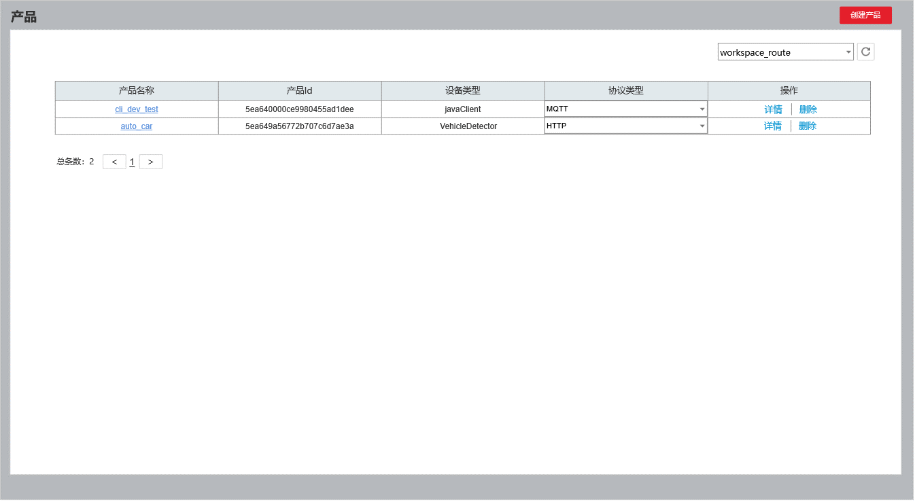

 | 2. | 功能简介
 |  | 概述：
 |  |  | 在右上方下拉菜单中选定特定项目，展示出该项目下的产品列表
 |  | a. | 列表包含信息
 |  |  | 产品名称 |  | 提供产品名称，并附带产品跳转的链接
 |  |  | 产品Id，设备类型，协议，操作相关
 |  | b. | 协议包含
 |  |  | MQTT, CoAp,HTTP
 |  | c. | 交互逻辑
 |  |  | 点击产品名称和详情，跳转产品详情界面。
 |  |  | 点击删除，需要弹出一个确认框
 |  |  | 点击创建产品，弹出创建产品界面

三. |  | 创建产品页面
 | 1. | 原型
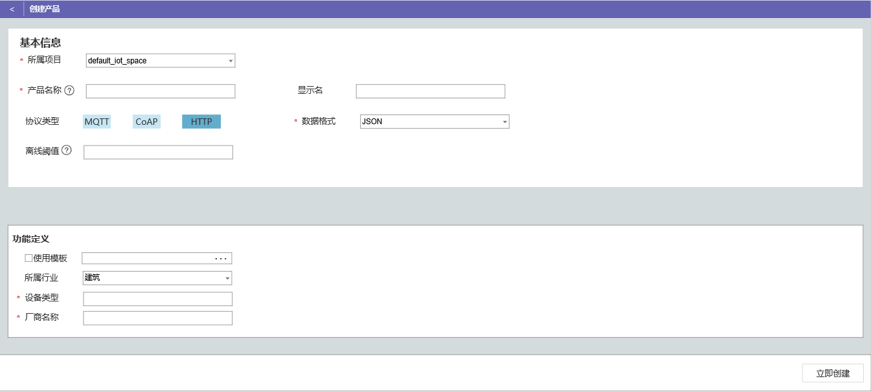

 | 2. | 功能简介
 |  | a. | 表单包含项
 |  |  | 所属项目，产品名称，显示名，协议类型，数据格式，离线阈值，所属行业，设备类型
 |  |  | 1) | 所属项目
 |  |  |  | 显示产品所属的项目
 |  |  | 2） | 产品名称与产品显示名
 |  |  |  | 产品名称必须是英文名，符合程序变量名规则。显示名可以是中文。
 |  |  |  | 同一项目下，产品名称不可重复。
 |  |  |  | 产品名称会用于规则引擎的设备联动。
 |  |  |  | 产品名称的问号显示以上内容
 |  |  | 3） | 协议类型与数据格式
 |  |  |  | 可用的协议类型和数据格式从后端拉取。
 |  |  |  | 数据格式绑定在协议下：
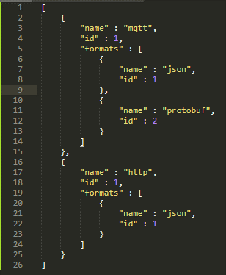

 |  |  | 4） | 离线阈值
 |  |  |  | 超过多长时间不响服务器发消息，则判定为离线，单位秒。
 |  |  |  | 问号处也显示以上内容。
 |  |  |  | 设备离线后，需要重新登录系统获取token。
 |  | b. | 使用模板
 |  |  | 可以上传json配置文件进行创建，同时初始化上行数据模型和下发命令模型

四. |  | 产品详情界面
 | 1. | 原型
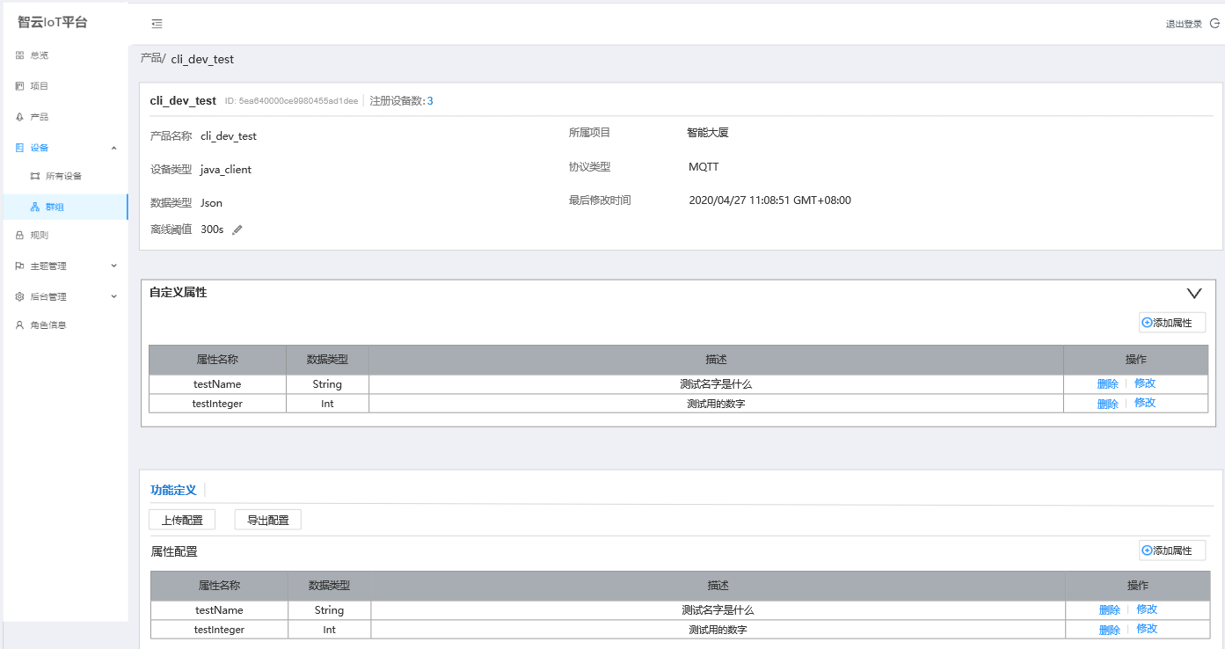

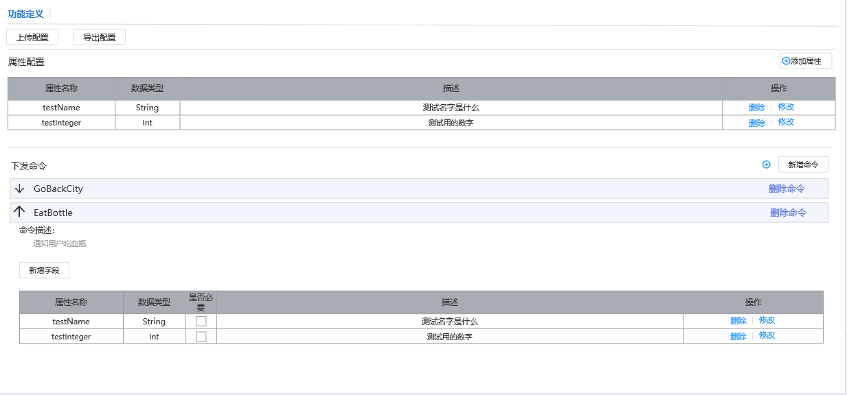

 | 2. | 基础信息
 |  | a. | 包含基础信息
 |  |  | 产品名称，产品Id，所属设备数，所属项目，设备类型，协议类型，数据格式，最后修改时间
 |  |  | 离线阈值（可编辑）
 |  | b. | 交互相关
 |  |  | 点击注册数量，跳转到设备列表页面，并设置筛选项为当前产品
 |  | c. | 离线阈值交互
 |  |  | 浏览态

 |  |  | 编辑态

 | 3. | 自定义属性
 |  | 产品可以设置一些自定义属性，以便第三方平台做查询和修改。
 |  | a. | 自定义属性字段展示
 |  |  | 自定义属性和模型属性字段展示一致，不赘述
 |  | b. | 交互
 |  |  | 进入界面，自定义属性折起，点击右边的箭头才会打开

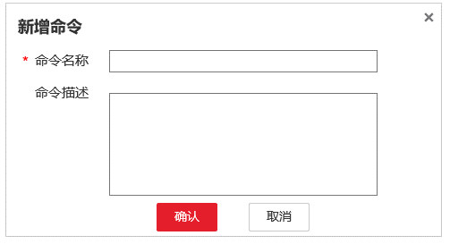
 | 4. | 模型配置
 |  | 每个产品有且只有一个上行数据模型和下发命令模型
 |  | a. | 模型属性字段展示
 |  |  | 展示属性名称，数据类型，不展示约束字段。
 |  | b. | 属性字段操作
 |  |  | 新增
 |  |  |  | 弹出新增属性界面，见”五“
 |  |  |  | 没有必选项
 |  |  | 修改
 |  |  |  | 弹出添加属性的界面，只不过相关属性已经自动填充
 |  |  | 删除
 |  |  |  | 注意弹出确认框
 |  | c. | 命令操作
 |  |  | 添加命令
 |  |  |  | 弹出添加命令对话框，如右图所示
 |  |  | 删除命令
 |  |  |  | 弹出确认框，确认后删除
 |  |  | 新增字段
 |  |  |  | 弹出新增属性界面，见”五“
 |  | c. | 上传你配置
 |  |  | 可以上传配置文件进行自动模型配置
 |  | d. | 导出配置
 |  |  | 点击导出配置，产品的配置信息导出成Json自动下载给用户

五. |  | 新增属性页面
 | 1. | 原型
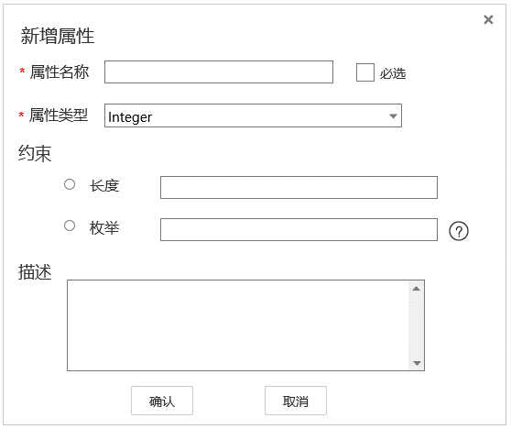
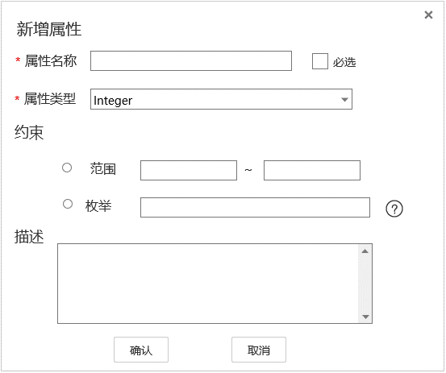

 | 2. | 功能概述
 |  | a. | 包含内容
 |  |  | 属性名称，是否必选，属性类型，约束，描述
 |  | b. | 属性类型
 |  |  | 暂时只支持String,Integer,Double
 |  |  | 不同属性约束条件不同
 |  | c. | 约束
 |  |  | String
 |  |  |  | String类型约束为长度和枚举。
 |  |  |  | 枚举用,分隔
 |  |  |  | 如果枚举元素值超过长度，提交表单时报错
 |  |  | Integer,Double
 |  |  |  | 约束为范围
 |  | d. | 交互
 |  |  | 确认，撤销，×

设备列表页面
一. |  | 功能概述
 | 1. | 新增设备
 |  | 用户可以通过类似账号注册的方式新增设备
 |  | 用户还可以用过使用Json配置文件批量新增设备
 | 2. | 设备查询
 |  | 以列表形式展示出注册的设备
 |  | 并提供一些筛选和条件查找功能
二. |  | 功能概述
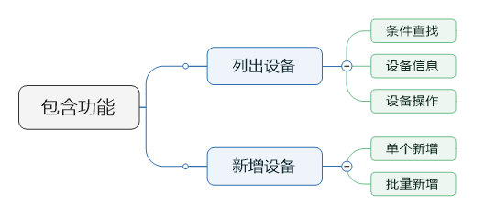

三. |  | 设计目的
 | 1. | 新增设备
 |  | 用于设备预先注册，设置登录密码。
 | 2. | 设备查询
 |  | 用户可以在页面上较方便的查看已注册的设备
二. |  | 原型视图
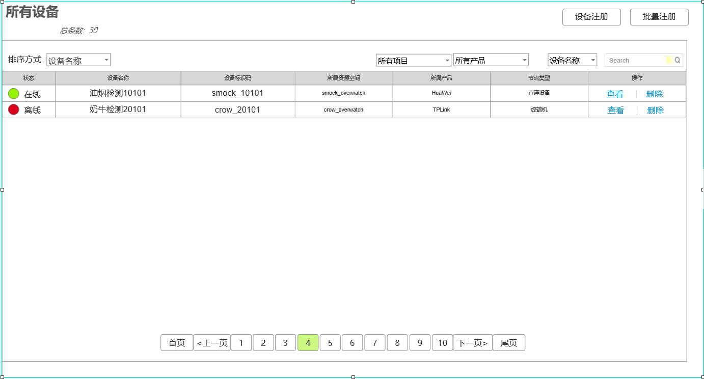

三. |  | 功能详述
 | 1. | 筛选
 |  | a. | 区域截图

 |  | b. | 排序方式
 |  |  | 排序方式有3种，按名称排序，按标识ID排序，按注册时间排序
 |  |  | 名称和Id排序为升序，注册时间排序为降序
 |  |  | 默认为按名称排序
 |  |  | 当完成新增设备后，切换为按注册时间排序
 |  | c. | 设备状态
 |  |  | 设备状态筛选有2个复选项，在线和离线
 |  |  | 默认情况下2个复选框都勾选
 |  | d. | 资源空间筛选
 |  |  | 包含所有资源空间和该账号下各资源空间
 |  | e. | 产品筛选
 |  |  | 包含所有产品和该账号下当前资源空间下的所有产品
 |  | f. | 模糊查询
 |  |  | 支持设备名称查询和设备Id查询
 |  |  | 查询语句为正则表达式
 | 2. | 显示列表
 |  | a. | 区域截图

 |  | b. | 包含内容
 |  |  | 1) | 离线和在线状态
 |  |  | 2) | 设备名称
 |  |  | 3) | 设备标识码
 |  |  | 4) | 设备的所属资源空间
 |  |  | 5) | 设备的所属产品
 |  |  | 6) | 设备的节点类型
 |  |  | 7) | 设备的操作
 |  |  |  | 查看
 |  |  |  |  | 点击查看，跳转设备详情页面
 |  |  |  | 删除
 |  |  |  |  | 点击删除，则弹出一个提示框，是否删除该设备
 |  |  |  |  | 弹出框样式由美术统一设计
 |  |  |  |  | 删除成功后，前端去掉该项，不进行页面刷新

 | 3. | 分页功能
 |  | a. | 区域截图

 |  | b. | 规则描述
 |  |  | 1） | 每页显示10条（以美术设计为准）
 |  |  | 2) | 在头部显示总条数
 |  |  | 3) | 选页按钮
 |  |  |  | 页面按钮显示首页，尾页，上一页，下一页，和选中页为中心的最多10个选页按钮
 |  |  |  | 页数不够10个，有多少个显示多少个

四. |  | 新增设备
 | 1. | 原型图
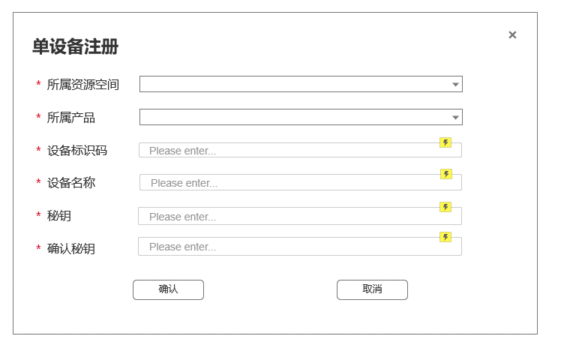

五. |  | 批量新增
 | 1. | 原型图
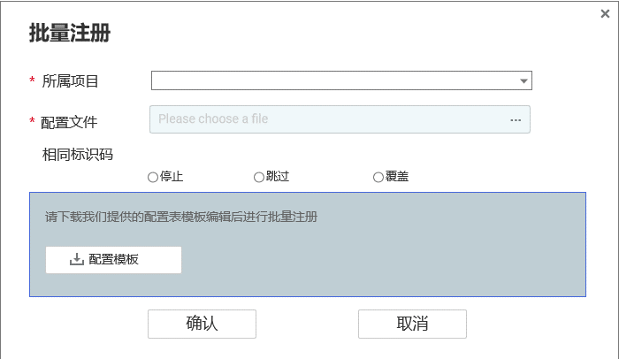

 | 2. | 表单详解
 |  | a. | 表单包含内容
 |  |  | 所属产品、设备标识码、Json配置文件、相同Id的操作模式
 |  | b. | 配置文件格式
 |  |  | 待定
 |  | c. | 模板下载
 |  |  | 提供Excel模板和导表工具的下载
 |  | d. | 交互相关
 |  |  | 初始装填，确认按钮置灰。必要的表单填全后变为可点击态

设备详情页面
一. |  | 功能概览
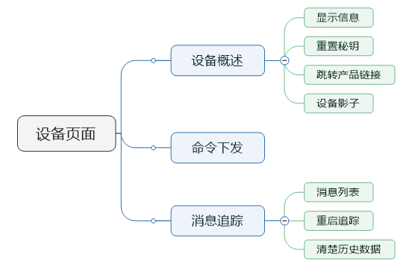

二. |  | 设备详情
 | 1. | 原型图
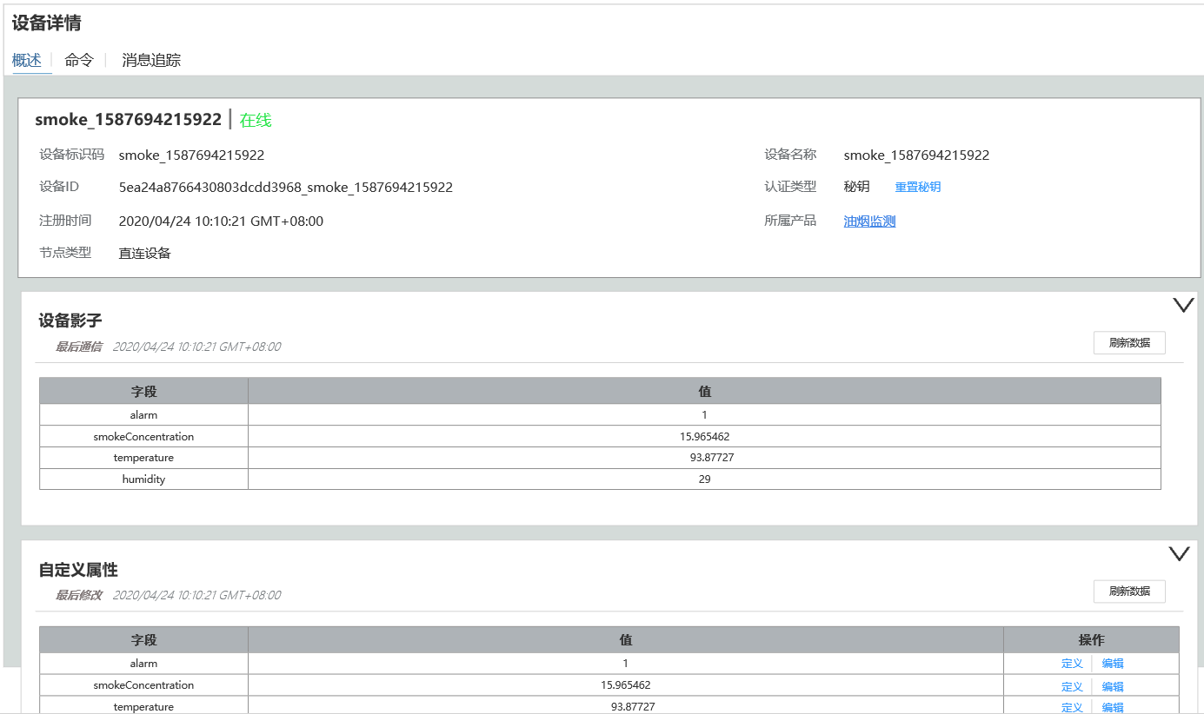

 | 2. | 基本信息
 |  | a. | 概述
 |  |  | 基本信息包含设备标识码，设备名称，设备Id，认证类型，重置秘钥，节点类型和所属产品
 |  |  | 目前认证类型只支持秘钥，后续会添加指纹等功能。
 |  | b. | 重置秘钥操作
 |  |  | 点击重置秘钥，弹出右图所示弹框
 |  |  | 用户可以点击自动生成，生成一个随机的秘钥。生成秘钥算法要求重复率较低，长度在20位以内。
 |  |  | 点击确认后完成重置秘钥操作

 | 3. | 设备影子
 |  | a. | 概述
 |  |  | 所谓设备影子，即是设备上一次上传的消息。
 |  |  | 设备影子显示上次上传数据的时间，和上传数据的属性
 |  | b. | 交互相关
 |  |  | 点击右边的箭头，可收起

 | 4. | 自定义属性
 |  | a. | 概述
 |  |  | 自定义属性是在产品中定义的一系列属性
 |  |  | 这些属性每个设备都可以不同。
 |  |  | 这些属性既可以在网页中操作，也可以由北向应用使用第三方API接口修改和查询。
 |  | b. | 编辑操作
 |  |  | 点击操作区的编辑，本行值列单元格变为可编辑态，编辑按钮变成确认。
 |  |  | 用户点击确认，则保存信息，确认按钮重新变为编辑。
 |  | c. | 定义
 |  |  | 弹出如【产品页面-五.新增属性页面-1.原型】的页面。只不过"新增属性“改成"属性定义”，表单均不可编辑。
 |  | d. | 其他操作
 |  |  | 点击右上的箭头可以收起

三. |  | 命令下发
 | 1. | 原型图
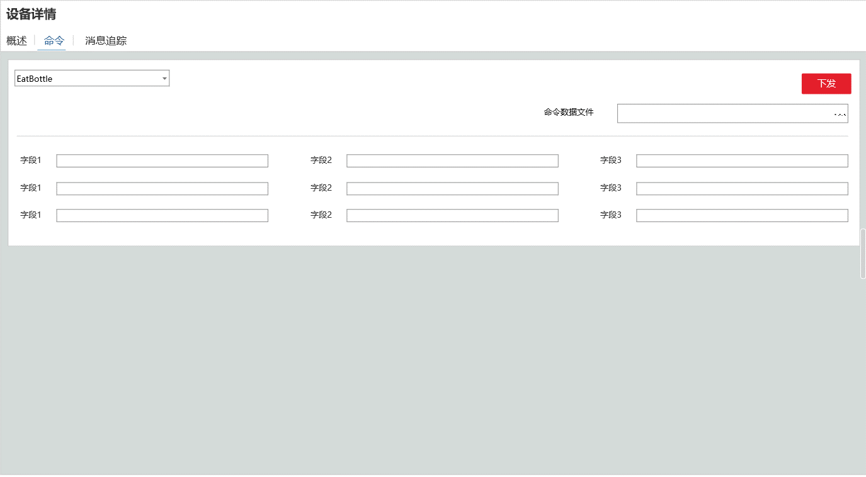

 | 2. | 功能概述
 |  | a. | 命令表单
 |  |  | 根据用户选择的命令，展示命令下发模型的各字段的表单。
 |  |  | 这里要前端拉去数据并动态生成。
 |  | b. | 上传文件功能
 |  |  | 用户上传下发命令的Json文件，命令表单根据文件内容自动填充
 |  |  | 数据格式为：
 |  |  |  |  | "cmd" : "test", "data" ： { "k1" : "v1", "k2" : 100, "k3" : "v1", }

 |  | c. | 下发
 |  |  | 用户点击下发按钮，向设备下发数据。
 |  |  | 对于处于离线状态的设备，下发命令按钮置灰。

 | 3. | 命令下发性能需求
 |  | a. | 背景
 |  |  | 多数物联网设备，如水表电表，是使用电池的。我们要用尽量省电的方式完成命令下发。
 |  | b. | 实现方式推荐
 |  |  | 所以推荐使用Ajax方式，而不是让设备去监听端口。
 |  |  | 下发命令后，把命令放到redis缓存的队列中，设备心跳时拉取缓存。服务端收到执行完成的回执后，让该命令出队。

三. |  | 消息追踪
 | 1. | 原型图
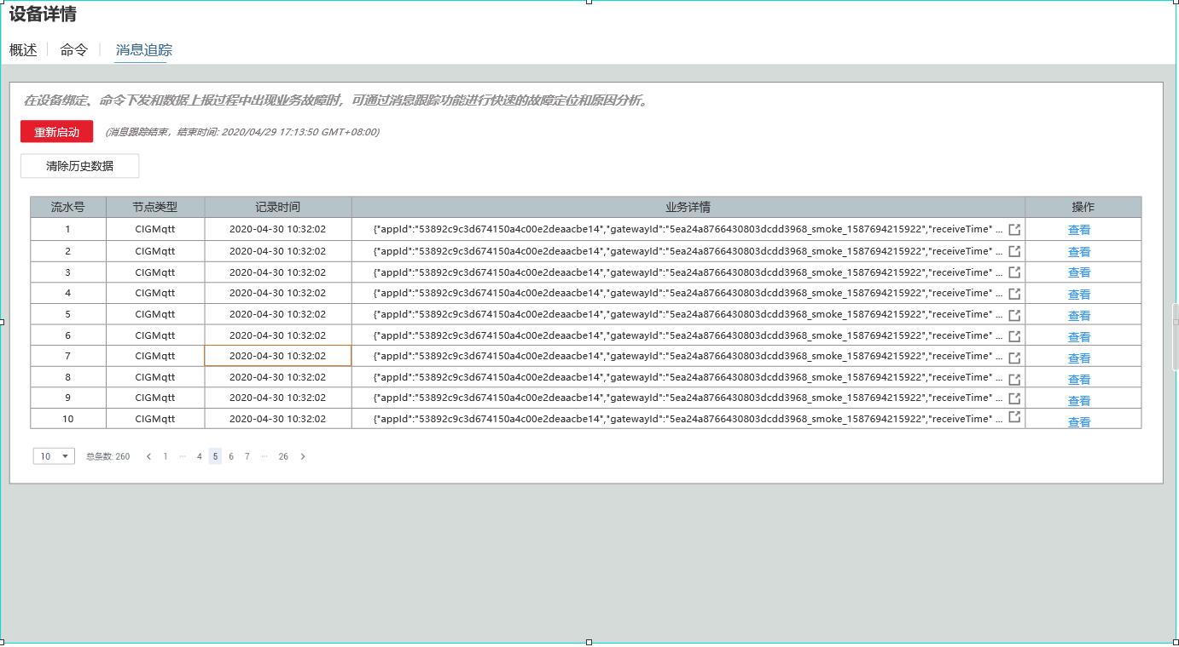

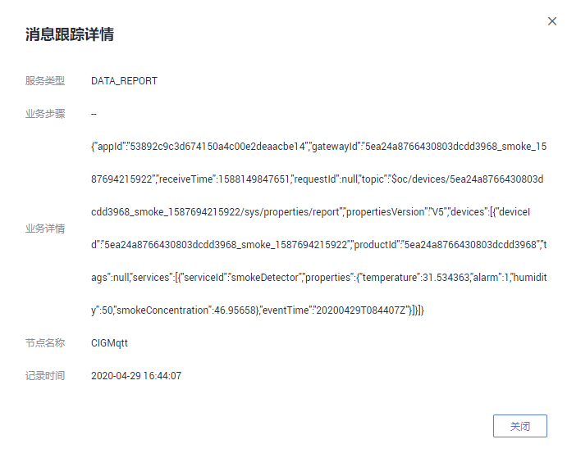
 | 2. | 功能概述
 |  | a. | 设计目的
 |  |  | 这个功能用于排查设备的故障，检测一段时间内设备的业务数据。
 |  |  | 同时用于开发阶段的调试功能
 |  | b. | 概述
 |  |  | 本功能和华为版完全一致，包含开启追踪，显示追踪数据
 |  | c. | 追踪数据
 |  |  | 包含流水号，节点类型，记录时间，业务详情和操作
 |  |  | 1) | 业务详情
 |  |  |  | 业务详情显示源数据，如果是二进制数据，也直接丢2进制乱码数据。
 |  |  |  | 业务详情只显示1行，超过在末尾用…展示
 |  |  |  | 业务详情提供一个复制按钮，方便调试使用
 |  |  | 点击查看，展示完整的业务详情数据，如右图所示
 | 3. | 数据追踪按钮交互
 |  | a. | 点击弹出原型
 |  |  | 点击数据追踪弹出如下界面
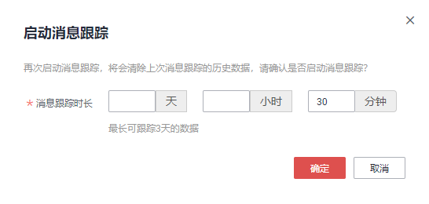

 |  | b. | 操作如图所示，不做赘述。

群组页面
一. |  | 功能概述
 | 允许用户创建群组，并把注册到账户上的设备添加进群组。
 | 群组可以绑定规则，使群组下的所有设备和规则关联。

二. |  | 设计目的
 | 方便用户对已注册的设备进行分组管理

三. |  | 功能概浏览
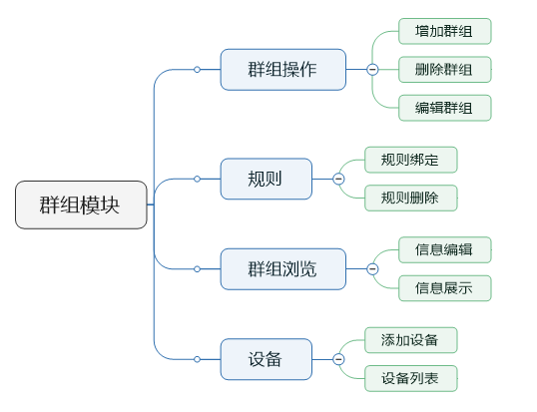

四. |  | 设计目的
 | 1. | 使设备可以分组查看，便于信息统计与设备管理
 | 2. | 便于规则绑定，使设备批量应用规则

五. | 数据结构
 | 1. | 群组节点
 |  | 群组节点是树状结构，根结点是所有群组。用户可以在根结点或其他子节点下创建群组节点
 | 2. | 群组与设备
 |  | a. | 一个设备可以绑定在多个群组节点上。
 |  | b. | 父群组的规则，可以应用到所有子群组上
 |  | c. | 1个设备，最多绑定10个群组
 |  | d. | 设备只能绑定在叶子群组上

六. | 群组操作&群组概览
 | 1. | 原型图
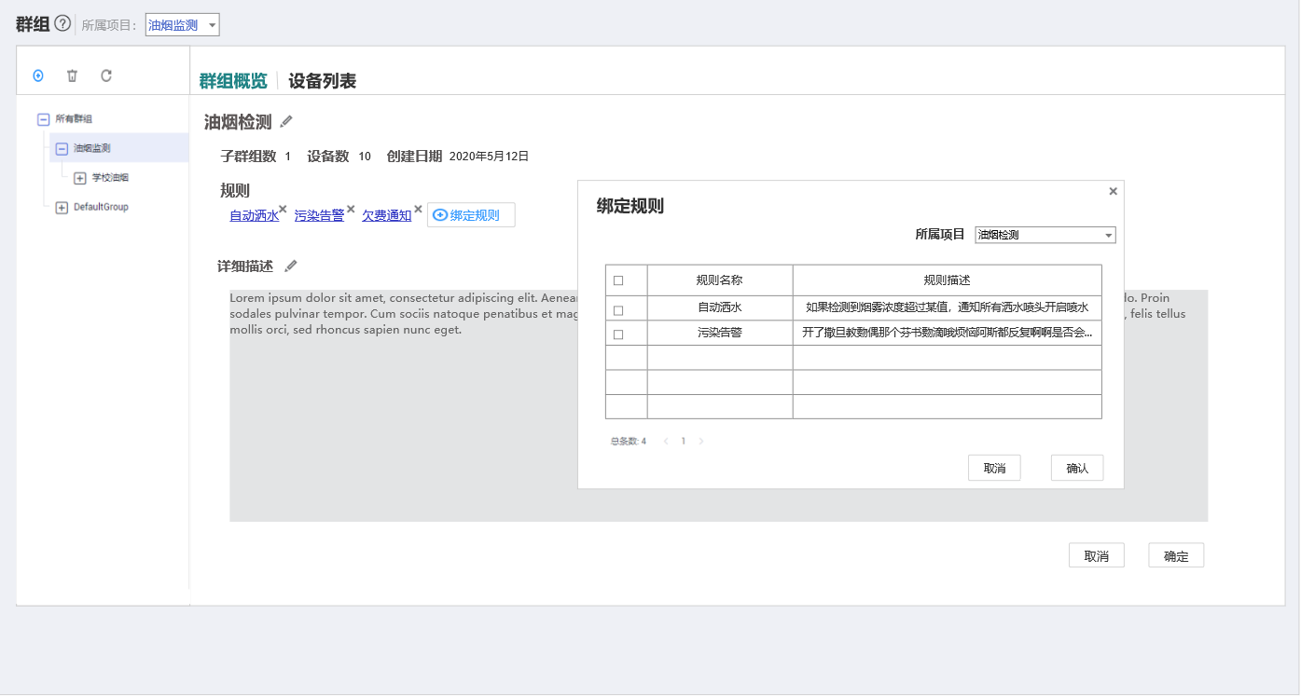

 | 2. | 群组节点操作概述
 |  | a. | 点击左边节点树节点，显示该群组节点的详情信息
 |  | b. | 点击左上角的+按钮，弹出添加群组窗口，编辑完成后完成群组添加
 |  |  | 如果群组下绑定的有数据，则弹出提示框，添加子群组后群组下的设备将移动到子群组
 |  | c. | 点击删除，弹出删除确认框
 |  | d. | 点击刷新，再次请求一下节点树信息
 | 3. | 群组概览显示
 |  | a. | 群组名称
 |  |  | 群组名称可编辑。
 |  | b. | 群组统计信息
 |  |  | 1) | 子群组数
 |  |  | 2) | 设备数
 |  |  | 3) | 群组创建日期
 |  | c. | 规则
 |  |  | 显示绑定的规则链接，删除规则的x号，以及绑定规则按钮
 |  | d. | 详细描述
 |  |  | 显示设备分组的详细描述。
 |  |  | 点击编辑按钮，下方出现取消和确定按钮，点击确定后保存退出编辑状态，点击取消也退出编辑状态。
 | 4. | 群组概览交互
 |  | a. | 绑定规则
 |  |  | 点击绑定规则，弹出如图界面
 |  | b. | 删除规则
 |  |  | 点击x号，弹出确认框，点击确认后删除
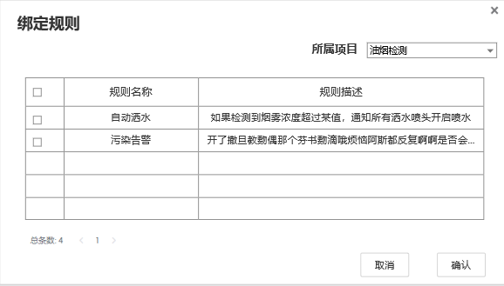
 | 5. | 规则绑定页面
 |  | a. | 进入
 |  |  | 点击绑定规则，展示如右图所示页面
 |  | b. | 退出
 |  |  | 点击x或撤销退出该弹出页面
 |  |  | 点击确定添加所选择的规则，而后退出页面
 |  | c. | 展示规则
 |  |  | 展示所选项目下所有未被添加进该群组的规则
 |  | d. | 选择
 |  |  | 点击表头的选择框，本页规则全选，再次点击本页全部变为非选择态
 |  |  | 点击数据行的选择框，该条规则进入选择态
 |  | e. | 分页
 |  |  | 每页显示5条规则
 |  |  | 超过5条则显示分页

七. | 添加群组页面
 | 1. | 原型图
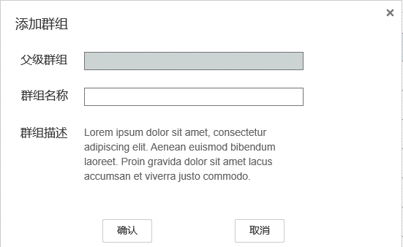

 | 2. | 概述
 |  | a. | 包含表单
 |  |  | 父级群组，群组名称，群组描述
 |  | b. | 其他规则
 |  |  | 父级群组帮用户自动填写，根据用户选中的群组节点。
 |  |  | 如果没有选中群组节点，则父级群组是"所有群组"这个根结点。
八. | 设备列表
 | 1. | 原型图
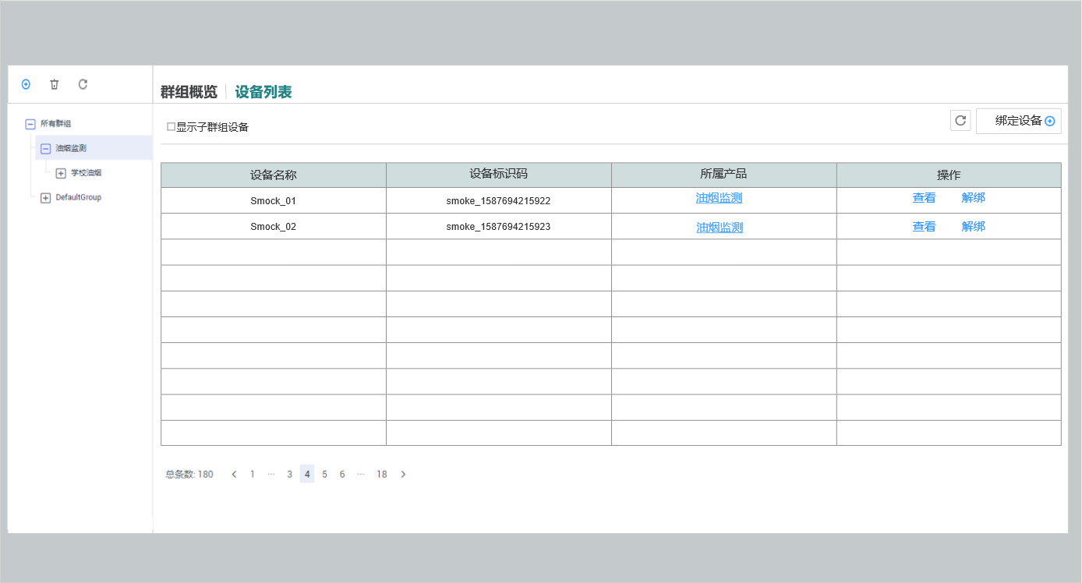

 | 2. | 展示内容
 |  | a. | 设备名字
 |  | b. | 设备标识码
 |  | c. | 所属产品的链接
 |  | d. | 操作
 |  |  | 查看设备的链接
 |  |  | 解绑设备
 |  |  |  | 解绑操作需要弹出框2次确认。
 | 3. | 展示规则
 |  | 展示当前选中分组和其子分组的所有设备，按设备名称升序排列
 | 4. | 绑定设备
 |  | 点击绑定设备，右侧绑定设备面板划出
 | 5. | 刷新设备
 |  | 点击刷新设备，重新请求一次设备列表
 |  | ps:这个操作其实只会在用户打开2个相同页面的页签时实际发挥作用

八. | 设备绑定
 | 1. | 原型图
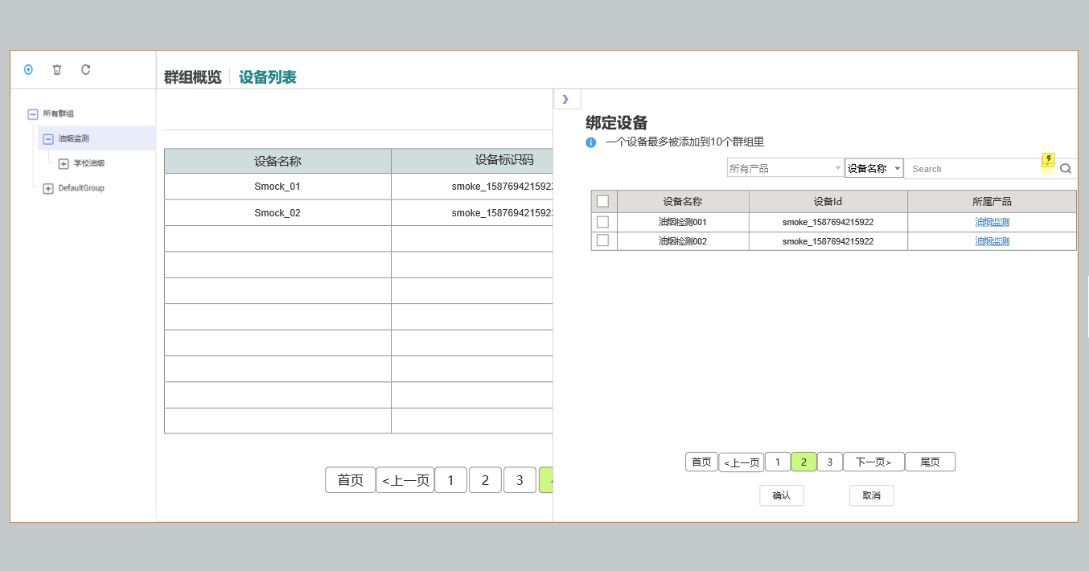

 | 2. | 入口
 |  | a. | 进入
 |  |  | 点击绑定设备，绑定设备页面弹出或从右向左滑出（浏览器需要支持蒙版功能，不好做就弹出）
 |  | b. | 离开
 |  |  | 点击》按钮，绑定设备页面折回
 | 3. | 规则概述
 |  | a. | 筛选
 |  |  | 与设备列表页面中的所有设备类似，只是这里不提供命名空间筛选
 |  | b. | 列表
 |  |  | 列表展示还没有添加进这个分组的设备。
 |  |  | 列表有4列，分别是勾选项，设备名称，设备Id和所属产品。
 |  |  | 表头的勾选项点击后，会把本页所有设备都勾选上。
 |  |  | 每个列表项的勾选表示要把这个设备添加进该分组
 |  | c. | 确认按钮
 |  |  | 点击后把所有勾选的设备(即使不在本页)，加入到选定分组。
 |  |  | 成功后页签折叠回去。
 |  | d. | 撤销按钮
 |  |  | 点击后重置所有勾选
 |  | e. | 返回按钮
 |  |  | 点击后折回页签

规则模块
一. | 设计目的
 | 1. | 目的概述
 |  | 规则模块，可以为开发团队提供一个快速简易的方式，实现上报属性的设备联动，站内告警，北向应用通知等功能。
 |  | 避免研发团队处理高并发的规则联动问题，从而降低开发成本，提升研发速度。
 | 2. | 目标用户
 |  | 弄清目标用户，有助于我们在设计时，避免过度设计和设计不足的问题。
 |  | 这一点，在这个模块中尤为重要。
 |  | a. | 一些想进入物联网行业的中小公司
 |  |  | 1) | 画像
 |  |  |  | 缺乏资金，缺技术储备，难以自己开发物联网大数据系统
 |  |  | 2） | 诉求
 |  |  |  | 使用我们的规则引擎，避免处理大数据高并发相关的业务，低成本制造产品
 |  | b. | 精益创业的团队
 |  |  | 1) | 画像
 |  |  |  | 需要用尽可能低的成本，尽可能快的速度，做出产品MVP，验证物联网产品想法。等想法验证后再进入下一轮迭代，正式开发。
 |  |  | 2） | 诉求
 |  |  |  | 需要尽量排除技术原因所带来的产品原型失真，导致验证不准确。规则需要提供一些更灵活的功能，如加载脚本。
 |  | c. | 大学生做社团项目
 |  |  | 1) | 画像
 |  |  |  | 希望了解物联网行业，尝试制作一些小产品。
 |  |  |  | 大概率是嵌入式类社团
 |  |  | 2） | 诉求
 |  |  |  | 希望在只接SDK的情况下，完成demo（不开发Java后台）
 |  | d. | 不是目标的用户
 |  |  | 综上所述，规则引擎不是为大公司定制，故不会涉及过于复杂的业务。
 |  |  | 大公司使用物联网平台，更多是节省设备接入的开发成本。建议使用北向应用接入和数据转发功能完成产品。
 |  |  | 当然，在敏捷开发模式下，规则引擎可以用在立项初期，快速制作产品原型，快速定位产品目标，同b所述。

二. | 功能概述
 | 用户在项目下创建规则，在设备群组下绑定规则，使指定规则与设备群组下的设备关联。
 | 一个规则引擎包含触发条件和触发动作，针对的粒度是群组下所有特定类型的产品。
 | 当某些设备上报属性满足规则的条件，则触发动作。通知群组下某产品的所有设备执行命令吗，或站内告警，或发送主题消息。

三. | 设备属性上传流程简述
 | 1. | 流程简图
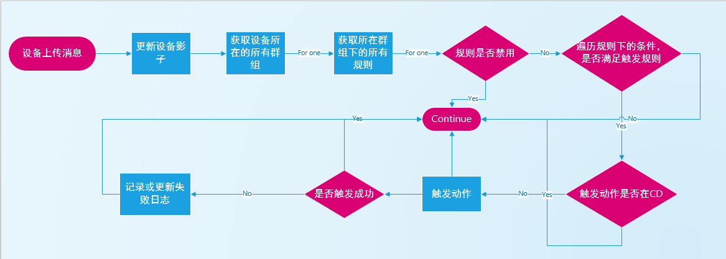

 | 2. | 遍历设备上的各规则
 |  | 实际实现上，可以在设备登录时，把在线设备上的规则Id列表，放入redis中，不用每次做2重循环。
 |  | 修改规则时，记得更新
 | 3. | 触发动作
 |  | 对于命令下发的动作，如果没有收到OK(200)回复信息，则把这次失败记录到设备影子中（Json形式）。只记录最新的一次。

四. | 功能概览
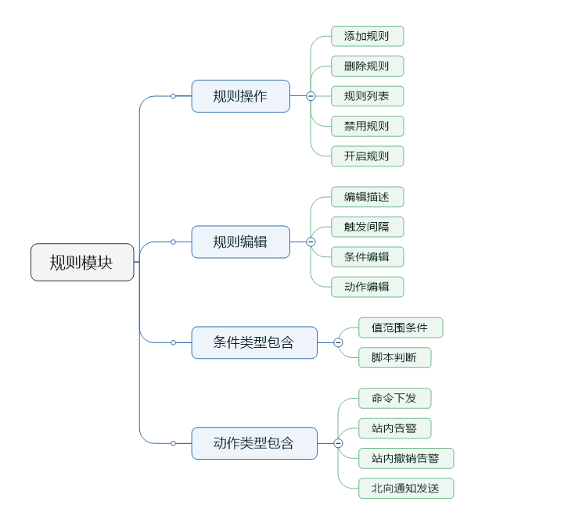

五. | 规则列表

 |  | todo
 |  |  | 补文档和UE图，预计和华为几乎没有出入，
 |  |  | 资源空间“改为项目”
 |  |  | 规则名称做成链接，点击跳转规则详情。

六. | 规则添加与编辑
 | 1. | 原型图
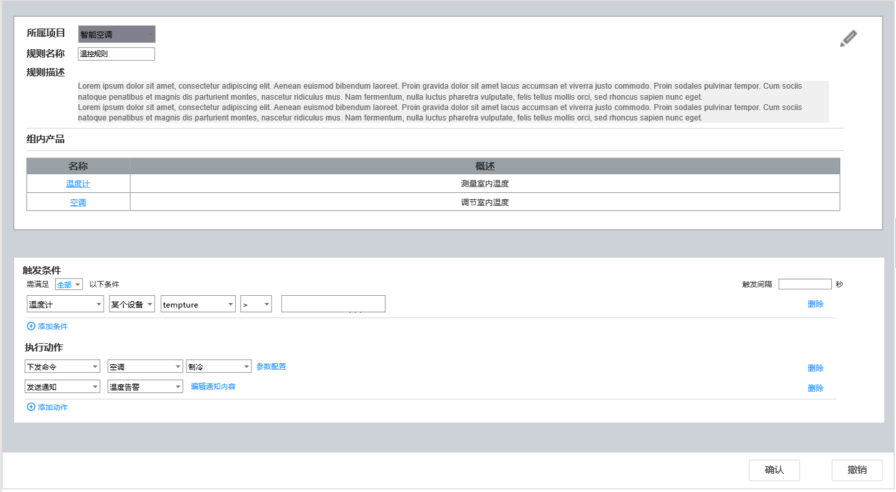

 | 2. | 包含内容
 |  | a. | 基础信息
 |  |  | 1). |  | 所属项目
 |  |  | 2). |  | 规则名称
 |  |  | 3). |  | 规则描述
 |  | b. | 组内产品列表
 |  |  | 1). |  | 列表名
 |  |  | 2). |  | 产品概述
 |  | c. | 触发条件
 |  |  | 1). |  | 产品数量选择
 |  |  |  | 下拉列表，包含"全部“，"某一个”和特定设备，特定设备
 |  |  |  | 选择全部时，必须满足所有条件才会触发
 |  |  |  | 选择某一个时，只要一个条件满足，就回触发规则
 |  |  | 2). |  | 触发间隔
 |  |  |  | 默认为-1，表示不设置间隔。
 |  |  |  | 当设置间隔时，触发动作后，需要过指定时间（秒），才会继续触发
 |  |  | 3). | 条件列表
 |  |  | 4). | 添加条件
 |  | d. | 执行动作
 |  |  | 1). |  | 动作列表
 |  |  | 2). |  | 添加动作
 |  | e. | 确认取消按钮
 |  |  | 1） | 编辑按钮
 |  |  |  | 点击编辑按钮，进入编辑状态
 |  |  | 2) | 确认撤销按钮
 |  |  |  | 在编辑状态下，才显示确认和取消按钮

 | 3. | 触发条件
 |  | a. | 多条件关系
 |  |  | 多条件关系目前只支持2种，一种是and(与)关系，一种是or(或)关系
 |  |  | 选择全部条件是and关系，选择某一条件是or关系
 |  | b. | 触发间隔
 |  |  | 设置触发间隔，-1表示没有间隔，设置x，表示一次动作触发后，x秒才会再次触发
 |  | c. | 条件项
 |  |  | 1） | 产品选择
 |  |  |  | 产品选择是一个下拉列表，可选择为系统时间和项目下的任何一个产品，系统时间在前
 |  |  |  | 选择系统时间时，界面如图所示：

 |  |  |  |  | 第二个输入框是条件选择，第三个是时间。
 |  |  |  |  | 条件选择包含>,>=,=,<=,<,范围。
 |  |  | 2） | 设备范围选择
 |  |  |  | 设备范围选择，有2个选项，某个设备，全部设备，lua脚本
 |  |  |  | 某个设备
 |  |  |  |  | 表示某个设备上报属性在条件范围内，该条件为真
 |  |  |  | 全部设备
 |  |  |  |  | 表示该产品下全部设备上报属性都在范围内，该条件为真（使用设备影子功能）
 |  |  |  | lua脚本
 |  |  |  |  | 如果选择lua脚本模式，条件选择如图所示

 |  |  |  |  | 用户上传一个lua脚本，来判断该条件是否为真
 |  |  |  |  | 为效率期间，lua脚本采取某个设备模式
 |  |  |  |  | 默认脚本中，调用函数doAction
 |  |  |  |  | 当一个设备上报属性，会向lua脚本中传入该设备影子，让脚本去判断。
 |  |  |  |  | 如果脚本执行错误，则把该错误发送到设备的消息追踪中(前提要开启消息追踪)
 |  |  |  |  | #注意 | lua库要重新编译一下，把系统函数模块注释掉，只让用户使用四则运算循环函数Math库等基础功能。全局变量也要禁掉
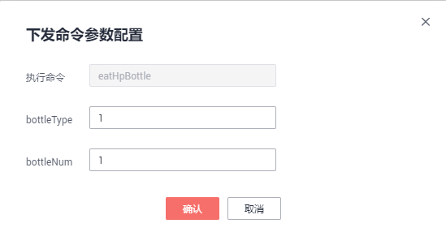
 |  |  | 3) | 属性选择
 |  |  |  | 属性选择是个下拉列表，可选择产品下的所有属性
 |  |  | 4) | 条件选择
 |  |  |  | 条件选择是个下拉列表，有6个选项
 |  |  |  | >,>=,=,<=,<,范围
 |  |  |  | 如果选择为范围，条件值用,分隔
 |  |  | 5) | 条件值
 |  |  |  | 条件值是一个输入框
 |  | c. | 添加条件
 |  |  | 点击添加条件，则新建一条条件
 |  | d. | 触发动作
 |  |  | 触发动作有4中类型，下发命令，发送通知
 |  |  | 下发命令：
 |  |  |  | 产品选择
 |  |  |  |  | 产品选择是一个下拉框，展示该项目下的所有产品
 |  |  |  | 命令名称
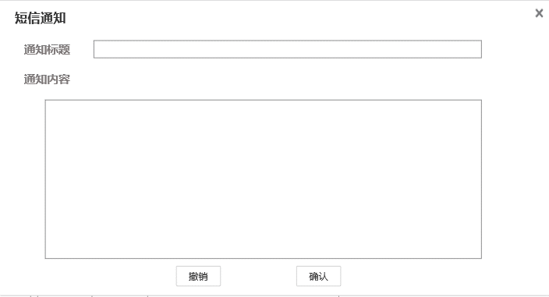
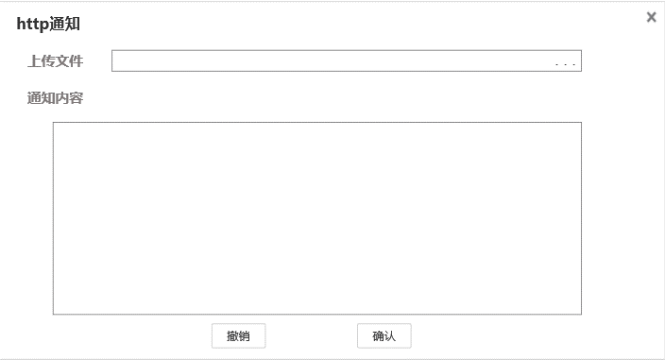
 |  |  |  |  | 下拉列表，根据产品选择，展示可发送的命令名称列表
 |  |  |  | 参数配置
 |  |  |  |  | 点击弹出右图参数配置，根据产品模型中的字段生成表单
 |  |  | 发送通知：
 |  |  |  | 通知主题
 |  |  |  |  | 通知主题是一个下拉列表，在产品中配置（这部分文档还没写）
 |  |  |  | 编辑通知内容
 |  |  |  |  | 编辑内容根据主题的类型，展示不同页面
 |  |  |  |  | 主题类型暂时分2种，http类型和短信通知类型
 |  |  |  |  | 短信通知类型发送纯文本消息，文本支持EL表达式，访问设备影子的变量
 |  |  |  |  | http类型通知内容为Json格式

主题
一. | 功能概述
 | 主题定义了一类消息，IOT平台的规则引擎，在上报属性满足条件时会触发动作，其中包含向特定主题发送消息。
 | 用户还可以订阅主题，当IOT平台发送相关主题的消息后，订阅者可以以某种方式接受到这个主题消息。

二. | 功能概览
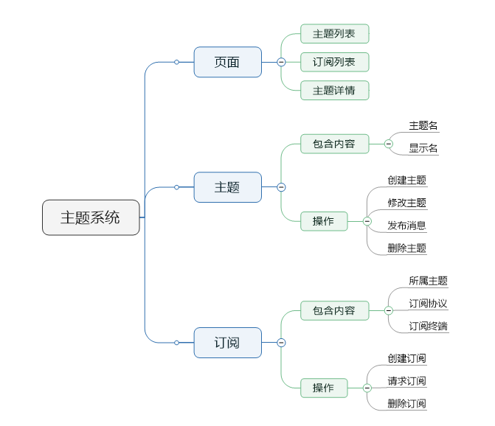

三. | 主题
 | 1. | 主界面
 |  | a. | 原型图
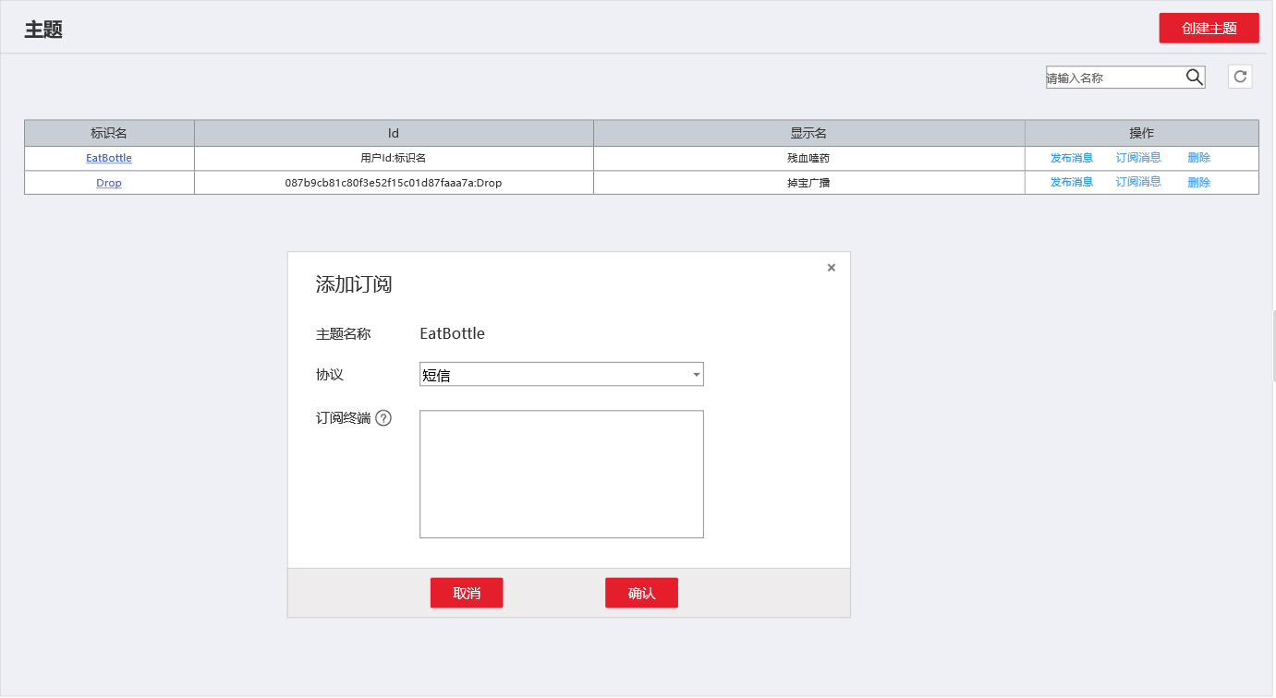

 |  | b. | 包含内容
 |  |  | 1) | 创建主题按钮
 |  |  |  | 点击弹出创建主题页面
 |  |  | 2) | 主题搜索
 |  |  |  | 模糊搜索选项，用户输入搜索内容，点击放大镜，则返回与输入内容模糊匹配的主题列表
 |  |  | 3） | 刷新按钮
 |  |  | 4) | 列表项-标识名
 |  |  |  | 主题的名字
 |  |  |  | 点击跳转主题详情界面
 |  |  | 5) | Id
 |  |  |  | 这里的ID使用用户Id+主题名字做Id
 |  |  | 6) | 显示名
 |  |  |  | 主题的显示名
 |  |  | 7） | 操作
 |  |  |  | 发布消息，弹出发布消息窗口
 |  |  |  | 订阅消息，弹出订阅消息窗口
 |  |  |  | 删除，则删除主题
 | 2. | 创建主题
 |  | a. | 原型图
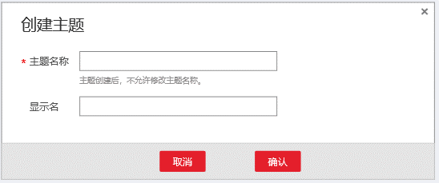

 |  | b. | 表单包含
 |  |  | 1) | 主题名称
 |  |  |  | 必填，英文约束，非重
 |  |  | 2) | 显示名
 |  |  |  | 中文的显示名，当然也能填英文
 |  | c. | 操作结果
 |  |  | 点击确认，创建主题
 |  |  | 如果主题名称重复，则alert提示
 | 3. | 发布消息
 |  | a. | 原型图
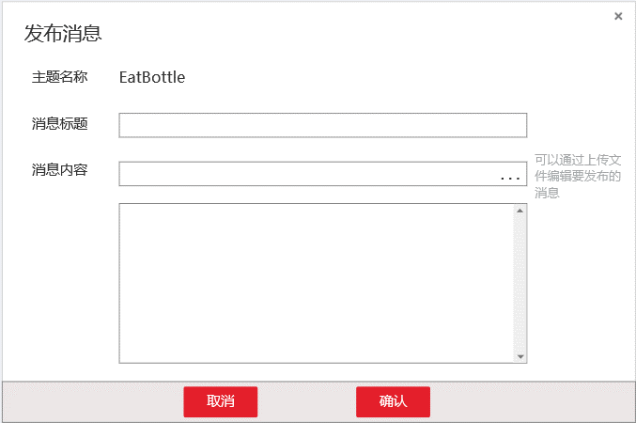

 |  | b. | 表单内容
 |  |  | 消息标题
 |  |  | 上传消息文件
 |  |  |  | 如果用户上传消息文件，则消息框置灰，并自动填充为文件内容，文件上传框…变为x，点击x则消息框恢复（不清空）
 |  |  | 消息框
 |  | c. | 操作结果
 |  |  | 点击确认，向所有订阅者发布刚才编辑的消息
 |  |  | 点击撤销或x，关闭弹出框
 | 4. | 添加订阅
 |  | a. | 原型图
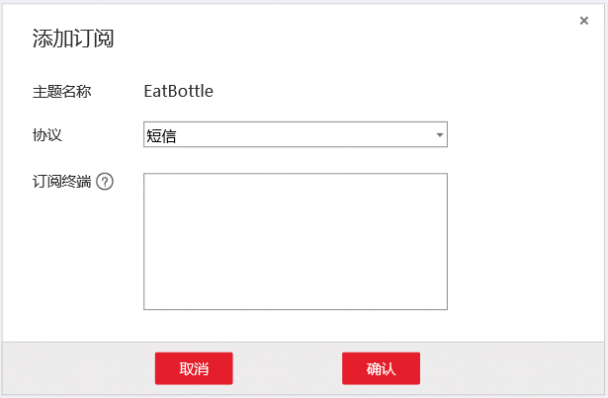

 |  | b. | 包含内容
 |  |  | 1) | 主题名称
 |  |  |  | 自动填充
 |  |  | 2） | 协议
 |  |  |  | 下拉列表，包含短信，邮件，HTTP，HTTPS
 |  |  | 3) | 订阅终端
 |  |  |  | 输入终端URL，并以;分隔
 |  |  | 4) | 帮助
 |  |  |  | 参考华为
 |  |  |  | 短信：
 |  |  |  |  | 请输入有效手机号码：[+][国家码][手机号码]。国内手机号码可省略[+][国家码]，直接输入手机号码。批量添加手机号码时，以换行符隔开，手机号码支持空格、/和-，例如
 |  |  |  |  | 185xxxx0000
 |  |  |  |  | +86185xxxx0000
 |  |  |  |  | +86 185 xxxx 0000
 |  |  |  | 邮件：
 |  |  |  |  | 请添加订阅终端。批量添加终端信息时，以换行符隔开，例如
 |  |  |  |  | username@example.com
 |  |  |  |  | username2@example.com
 |  |  |  | HTTP/HTTPS:
 |  |  |  |  | 请添加订阅终端。批量添加终端信息时，以换行符隔开，例如
 |  |  |  |  | http://10.12.155.1/notification/action
 |  |  |  |  | http://10.12.155.2/notification/action
 |  |  |  |  | 暂时不支持域名地址
 |  | c. | 操作结果
 |  |  | 点击确认，创建订阅，并跳转订阅列表
 |  |  | 点击取消或x，退出弹出框
 |  | d. | 批量终端订阅
 |  |  | 批量终端只是一个简化操作的功能。
 |  |  | 请求成功后，每个订阅地址生成一条订阅，而不是把多个终端合并成一个订阅。

四. | 订阅
 | 1. | 订阅列表
 |  | a. | 原型图
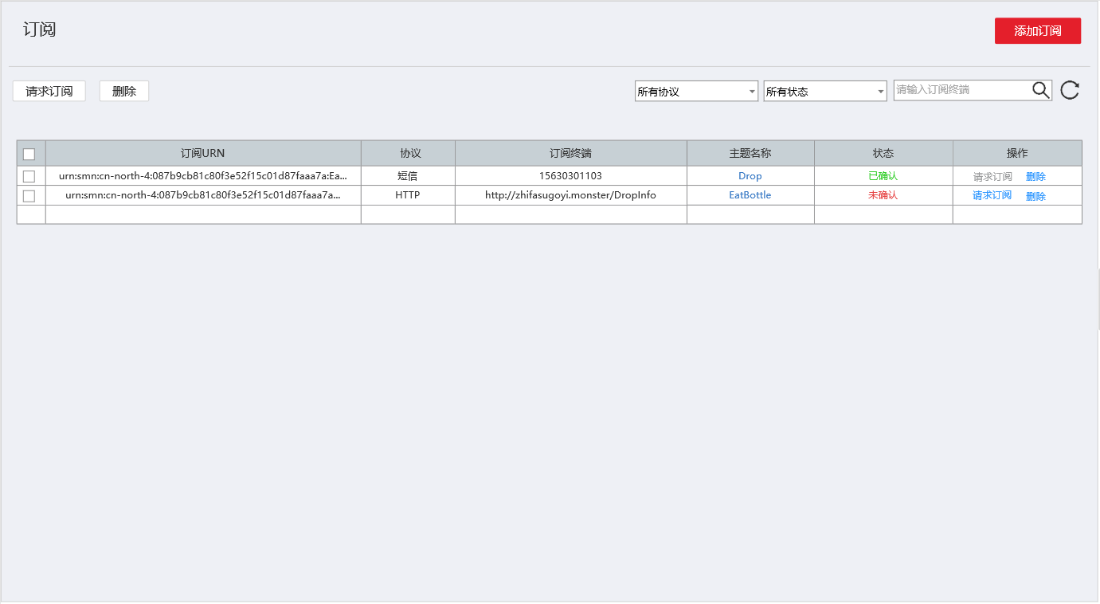

 |  | b. | 请求订阅操作
 |  |  | a. | 设计目的
 |  |  |  | 防止别有用心认识，用我们的平台做DDOS，或骚扰其他用户
 |  |  | b. | 短信、邮件类型
 |  |  |  | 向终端发送确认订阅的地址链接，用户访问该地址，则确认订阅成功
 |  |  | c. | HTTP/HTTPS类型
 |  |  |  | 为降低侵入性，向订阅终端链接/Confirm发送请求，如果收到ok+主题Id，则表示订阅成功
 |  | c. | 包含内容
 |  |  | 1) | 添加订阅
 |  |  |  | 点击弹出添加订阅界面
 |  |  | 2） | 批量请求订阅、删除
 |  |  |  | 左上角的请求订阅和删除，初始置灰。
 |  |  |  | 用户在表格中选择需要批量操作的订阅后，两个按钮亮起。
 |  |  |  | 点击按钮批量订阅请求，立即进行批量请求。
 |  |  |  | 点击删除，弹出确认框后删除。
 |  |  | 3） | 筛选
 |  |  |  | 筛选项包括协议筛选，状态筛选和模糊查询。
 |  |  |  | 协议筛选项
 |  |  |  |  | 协议筛选项是个下拉列表，包含所有协议，短信，邮件，HTTP，HTTPS
 |  |  |  | 状态筛选项
 |  |  |  |  | 状态筛选失业下拉表，包含所有状态，已确认，未确认。
 |  |  |  | 模糊查询
 |  |  |  |  | 用户输入订阅终端的信息，点击放大镜，列表展示模糊查询的内容。
 |  |  | 4) | 列表
 |  |  |  | 列表包含选择框，订阅UNR，协议类型，订阅终端，主题名称，状态，操作
 |  |  |  | 列表选择框
 |  |  |  |  | 复选框。复选框为√状态，表示该项数据被选择，左上的按钮可批量操作。点击表头的复选框，该页所有数据都变成可选择状态。点掉表头的复选框，该页所有数据都变为未选择状态。
 |  |  |  | 订阅UNR
 |  |  |  |  | 订阅的URN，超出长度末尾用…表示
 |  |  |  | 协议
 |  |  |  |  | 订阅的协议
 |  |  |  | 订阅终端
 |  |  |  |  | 显示订阅终端的链接
 |  |  |  | 主题名称
 |  |  |  |  | 显示所属的主题名称，是个超链接，点击进入主题详情页面
 |  |  |  | 状态
 |  |  |  |  | 有未确认和确认两种状态，未确认红色，确认绿色
 |  |  |  | 操作
 |  |  |  |  | 请求订阅
 |  |  |  |  |  | 点击后向订阅端发送订阅链接，如果订阅链接被访问，则确认成功。
 |  |  |  |  | 删除
 |  |  |  |  |  | 弹出确认框后，确认删除。
 | 2. | 添加订阅
 |  | a. | 原型图
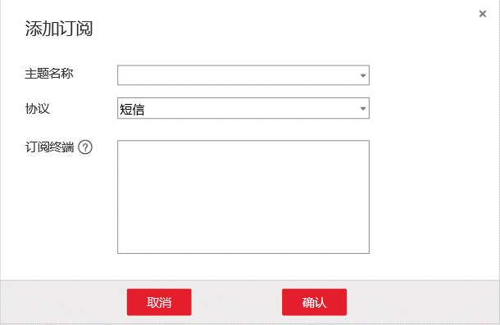

 |  | b. | 功能详解
 |  |  | 略，同三.4，除了把自动填充的主题换为可选择的主题下拉框

五. | 主题详情
 | a. | 原型图
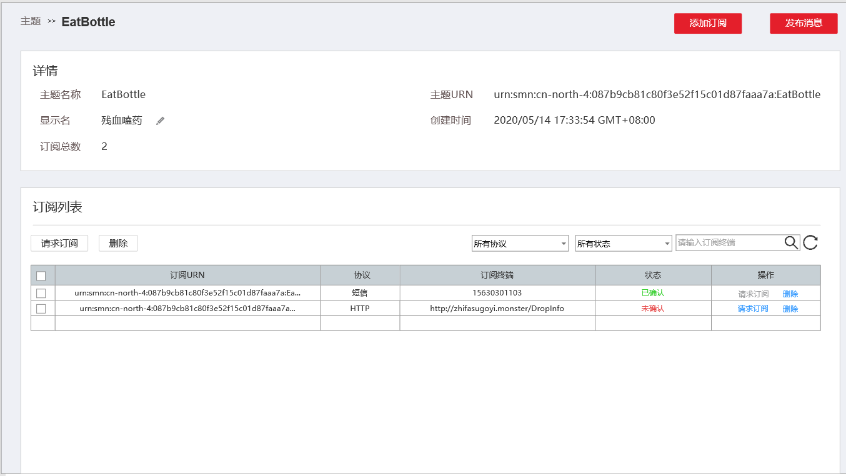

 | b. | 包含内容
 |  | 详情：
 |  |  | 主题名称、主题URN、显示名、创建时间、订阅总数
 |  | 订阅列表
 |  |  | 和四.1的内容类似，只不过这里限定为显示当前主题的订阅，不赘述
 | c. | 操作
 |  |  | 添加订阅、发布消息
 |  |  | 与前面功能类似，不做赘述
 |  |  | 编辑显示名：
 |  |  |  | 点击编辑显示名，显示名编程可输入文本框，并在右边显示√和×。点击√保存显示名，退出编辑模式。点击×直接退出编辑模式。

告警主题
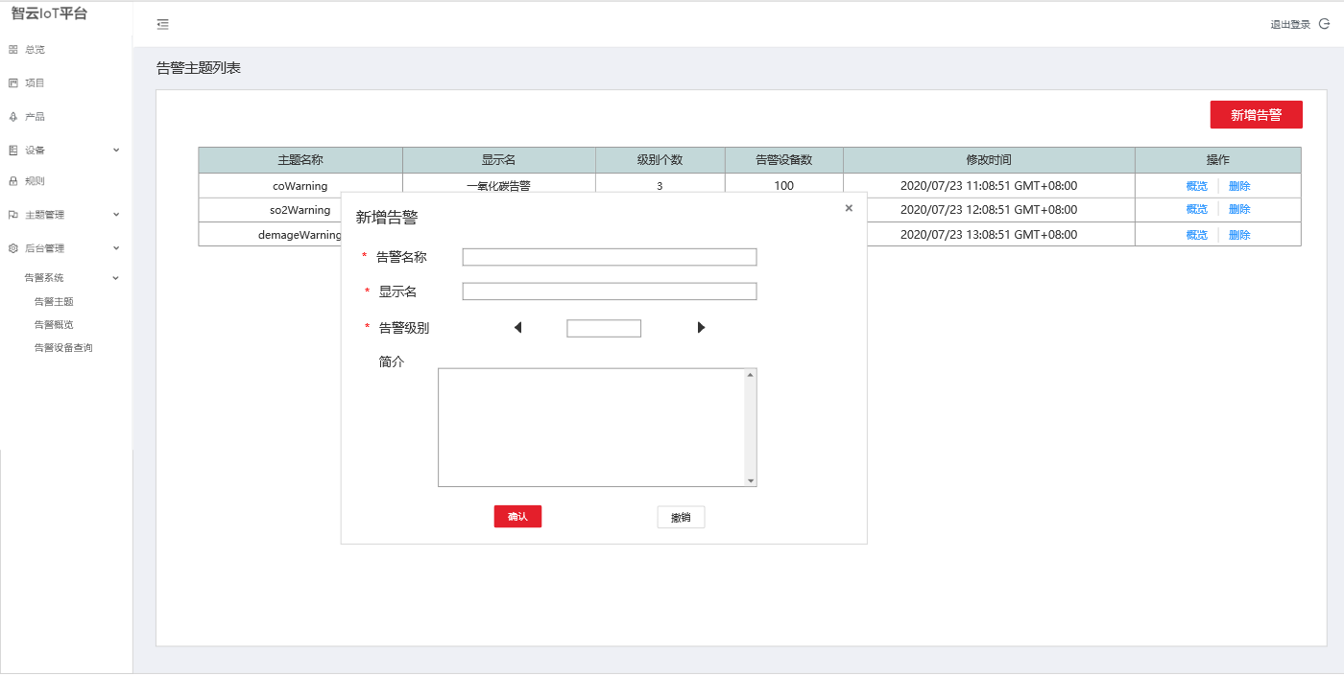
一. | 设计目的

二. | 功能概述

三. | 告警主题
 | 1. | 原型图

后台管理模块
一. | 功能概述
 | 供超级管理员创建部门，更改用户部门等操作。
 | 提供权限功能，使不同部门的人只能看到自己关心和能被阅览的元素。

二. | 权限概述
 | 1. | 部门权限
 |  | 部门的根结点是公司，由超级管理员创建。公司下有多个子部门。
 |  | 权限的管理以部门为单位，系统中的元素，诸如项目、设备、群组等，都关联到部门下。
 |  | 各模块权限暂时按只能看到当前部门和当年部门子部门来做，日后发现有问题再做更改。
 | 2. | 角色
 |  | 在角色管理页面设置。
 |  | 现在用户权限咱定这几个，超级管理员，系统管理员，部门管理员，操作员。
 |  | 高级角色拥有一起低级角色的权限。
 |  | a. | 超级管理员
 |  |  | 可以使用超级管理员系统，对平台账号进行管理
 |  |  | 超级管理员可创建公司
 |  | b. | 系统管理员
 |  |  | 倾向于对系统机制的研发调试，可以创建修改项目和产品，也可以创建和修改主题和订阅
 |  | c. | 部门管理员
 |  |  | 部门管理员，可以创建修改群组和规则。
 |  | d. | 操作员
 |  |  | 可以注册设备，删除设备，把设备加入群组，移除群组。向群组绑定规则。

二. | 部门详情
 | 1. | 原型图





 | 2. | 概述
 |  | 页面分左右两部分，左侧是部门的树，右侧是部门详情。
 |  | 左侧部门树分上下2部分，上方是部门树的操作按钮，下方是树。
 |  | 右侧是部门详情，包含部门名，Id，简介和子部门。
 | 3. | 部门添加修改删除操作
 |  | 部门树上方的操作区有3个按钮，分别为添加，修改，删除
 |  | 在部门树没有选中时，3个按钮置灰。
 |  | a. | 添加部门
 |  |  | 先选中部门树中的节点，点击添加部门，弹出右图窗口，用户确定后即在选中部门下添加子部门。在右上角展示错误信息。
 |  | b. | 修改部门
 |  |  | 先选中部门树中的节点，点击修改部门，弹出右图窗口，用户确定后即修改选中部门。
 |  | c. | 删除部门
 |  |  | 先选中部门，点击删除部门按钮，弹出2次确认框，确认后删除选中部门。
 |  |  | 删除后，其子部门一并删除。子部门的成员，上移到父级部门。
 | 4. | 部门管理展示信息
 |  | 展示部门名，部门Id，部门简介
 |  | 同时展示部门的子部门，点击子部门，更改部门树的选中状态为该子部门。
 | 5. | 操作权限
 |  | 超级管理员可以操作所有部门。
 |  | 部门管理员只能操作自己的部门和其子部门。
 |  | 如果没有权限，点击增加，修改等操作，则提示没有权限。

三. | 成员管理
 | 1. | 原型图


 | 2. | 禁止登陆/恢复激活
 |  | 点击禁止登陆或恢复激活，要有弹框2次确认，用户确认后执行相关操作。
 | 3. | 点击详情或用户名链接
 |  | 跳转对应角色详情页面
 | 4. | 权限
 |  | 超级管理员可以操作和查看所有部门。
 |  | 部门管理员只能操作和查看自己的部门和其子部门。
 |  | 操作员只能查看自己部门，并且没有任何操作权限。

4. | 角色详情
 | 1. | 原型图


 | 2. | 表单包含内容
 |  | 表单包含角色名，角色Id和各模块的操作码。
 |  | 操作码：
 |  | 一个4位2进制数，以十六进制数字展示。从首位到末位分别表示增删改查，1表示授权，0表示不授权。比如可以增伤改查，那就是1*8+1*4+1*2+1=15，16进制表示为F。
 | 3. | 编辑
 |  | 打开右上角的编辑模式，表中文字变成文本框。用户修改表单后，修改按钮变成可用状态。
 |  | 点击修改，保存数据，退出编辑模式。
 |  | 点击撤销，直接退出编辑模式。
 | 3. | 新增
 |  | 点击新增，弹出如图新增角色窗口。
 |  | 用户输入角色名后，点击确认，则新增一条数据色，初始各权限设置为0.

4. | 角色详情
 | 1. | 原型图


 | 2. | 包含内容
 |  | 用户Id，用户名字，重置秘钥，角色，所属部门
 | 3. | 重置秘钥操作
 |  | 点击重置密码，弹出如图窗口，初始确认为不可点击状态，输入符合长度的密码后，变为可点击态。点击确认重置密码，后关闭窗口。点击x和撤销直接关闭窗口。
 | 3. | 修改操作
 |  | 初始状态，修改按钮为不可用状态，当用户修改了相关信息，修改按钮变为如图状态。
 |  | 点击撤销返回到部门成员列表
 | 4. | 导航信息
 |  | 如果从后台管理-部门管理跳转过来，导航信息如图显示。
 |  | 如果直接点击1级菜单，导航显示角色信息->ID:XXXXX
 | 5. | 直接点击角色信息，展示自己的角色状态。
 |  | 但是只能查看自己的信息，重置密码。无法在这里修改自己的信息。

